rpTotal
10/26/2014

درصد | تعداد |  | 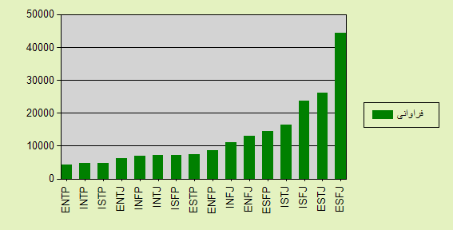
21.51 | 44280 | ESFJ
12.67 | 26091 | ESTJ
11.45 | 23576 | ISFJ
7.91 | 16285 | ISTJ
7.02 | 14448 | ESFP
6.26 | 12889 | ENFJ
5.33 | 10982 | INFJ
4.2 | 8638 | ENFP
3.55 | 7313 | ESTP
3.54 | 7292 | ISFP
3.53 | 7266 | INTJ
3.34 | 6873 | INFP
3.03 | 6231 | ENTJ
2.35 | 4832 | ISTP
2.25 | 4632 | INTP

2.06 | 4251 | ENTP
100 | 205879 | جمع

